Sheet1
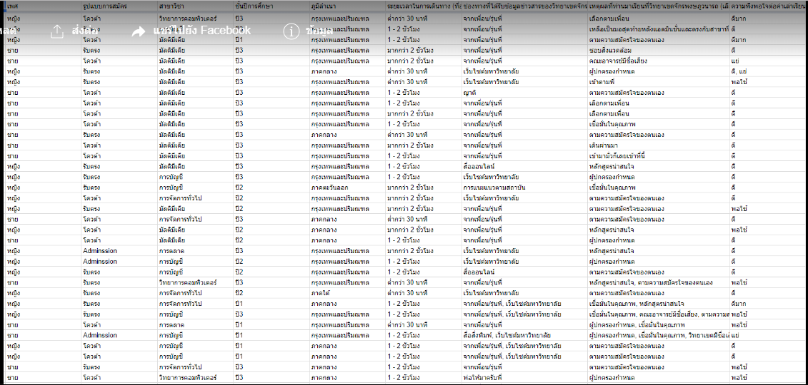
เพศ | รูปแบบการสมัคร | สาขาวิชา | .... | ช่องทางที่ได้รับข้อมูล (label)
… | .. | ..
..
..
หญิง | รับตรง | การจัดการทั่วไป | …. | จากเพื่อนรุ่นพี่
หญิง | รับตรง | การจัดการทั่วไป | …. | เว็บไซต์มหาวิทยาลัย

